存档装备系统
存档装备系统

 | 功能说明

 | 一、功能开启以及入口位置

 | 1 | 主页面进入，未开启时隐藏

 | 2 | 功能入口在如下位置，即开始游戏与退出游戏之间
 |  | 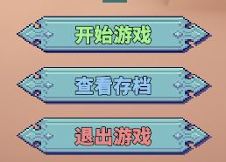

 | 二、界面内容以及开启
 |  |  |  |  |  | 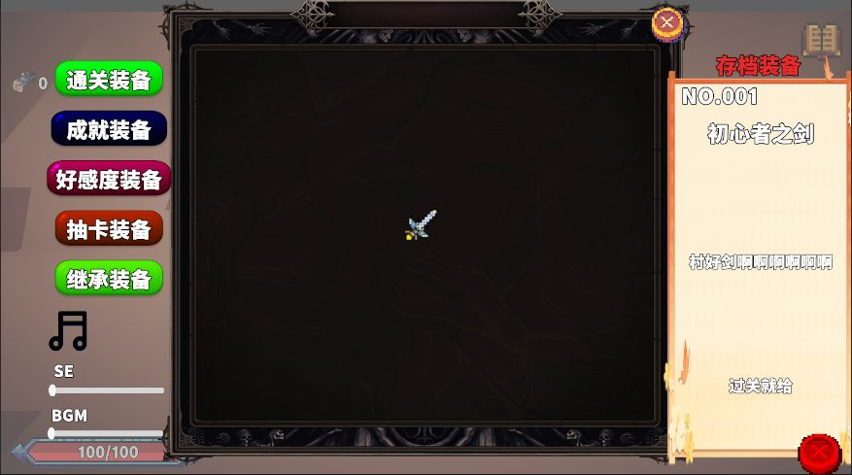
 | 1 | 分为存档装备库以及描述说明界面，其中在存档库上方有存档装备分类，可通过点击切换存档装备库类型

 | 2 | 装备库中的所有装备固定，类似成就，初始未解锁图标为灰色，解锁后显示为原色

 | 3 | 当点击装备图标时，右侧描述说明界面依次显示【装备名称】【装备描述】【装备获取方法】

 |  |  |  | 其中，在未获得时不显示装备描述，但显示装备获取方法

 | 三、存档装备综述

 | 1 | 存档装备在游戏开始时提供格外属性，属于固定加成

 | 2 | 存档装备的解锁方式并不固定，类似彩蛋与成就，详情可见存档装备种类

 | 3 | 存档装备一旦解锁，永久解锁并且存储在本地，因此称作存档装备

 | 四、存档装备种类

 | 1 | 存档装备分为【通关装备】【成就装备】【好感度装备】【抽卡装备】【继承装备】

通关装备 | 2 | 【通关装备】 | 在通关对应难度的游戏后随机解锁，例如N1中有三个存档装备，通关后随机解锁其中之一，挑战高难度的必须提升途径

 |  |  |  |  | 其中，如果获得了重复的存档装备，则获得积分，积分可用于手动兑换通关装备
 |  |  |  |  |  | (增加一点点肝度
成就装备 | 3 | 【成就装备】 | 在达成某些彩蛋时会获得的隐藏装备，这类装备不显示获取途径，需要玩家自主探索

 |  |  |  |  | 成就装备的设计主要提供自动化功能，提升玩家游戏体验

好感度装备 | 4 | 【好感度装备】 | 在完成NPC的任务后解锁，例如保护NPC一定时间后提升好感度，或是击杀世界boss，在好感度达到一定数值后解锁，这类装备不但提供数值，还用于解锁新功能

抽卡装备 | 5 | 【抽卡装备】 | 抽卡获得的装备，详细请见抽卡系统，其中装备的稀有度分为【R】【SR】【SSR】【UR】分别为蓝色，紫色，金色，红色

 |  |  |  |  | 抽卡装备和通关装备类似，但是SSR与UR会解锁新的可用升级

 | 6 | 【继承装备】 | 需要刷取词条的装备，提供大量数值加成

角色属性
角色属性

 | 属性 | 字段 | 说明 | 生效位置 |  | 初始数值
 | 生命值 | health / healthmax | 当前血量 / 血量上限 | 受击时扣除
 | 攻击力 | atk | 附加到子弹伤害上 | Bulletbase.OnTriggerEnter | （1+攻击力*0.1）*技能伤害
 | 防御力 | def | 减少受到的伤害 | Bulletbase.OnTriggerEnter（敌人def减子弹伤害）
 | 速度 | speed | 移动速度 | Player.Update
 | 暴击率 | CR | 0~100，触发暴击的概率 | Bulletbase.OnTriggerEnter
 | 暴击伤害 | CD | 暴击时伤害倍率（/100） | Bulletbase.OnTriggerEnter
 | 闪避率 | EVA | 0~100，闪避敌人攻击的概率 | enemy.OnCollisionEnter（闪避近战）、Bulletbase.OnTriggerEnter（敌人EVA闪避子弹）
 | 掉落率 | DR | 影响经验石掉落 | 直接增加经验值获取量
 | 经验 | exp / expmax | 当前经验 / 升级所需经验 | getexp.cs
 | 等级 | level | 当前等级 | Player.levelup()
 | 自然回血 | regen | 每秒恢复X点血量 | updata

 | 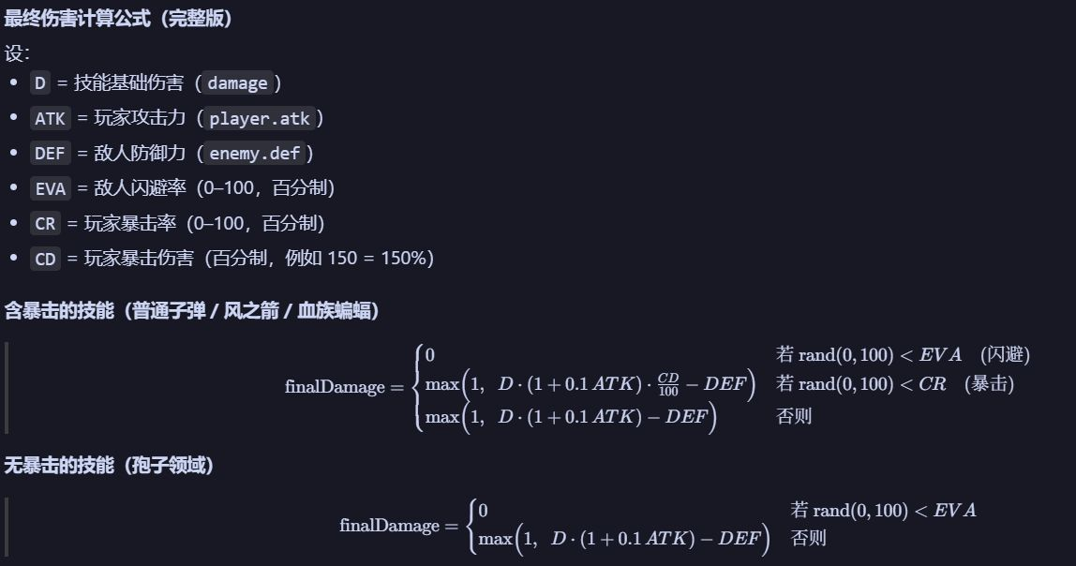

好感度装备
好感度装备

 | 0 | 蘑菇社群

 | 好感度获取方法 |  |  |  |  |  | 好感度是每个社群拥有的独立计数的一个数值槽，范围（0~100）
 | 1 | 在解锁蘑菇滑板后，好感度＋10 |  |  |  |  | 好感度是一个局外保存的变量，类似装备存档，不会因每局重置而变化

 | 2 | 每击败一次蘑菇人boss，好感度＋1
 |  |  |  |  |  |  |  |  | 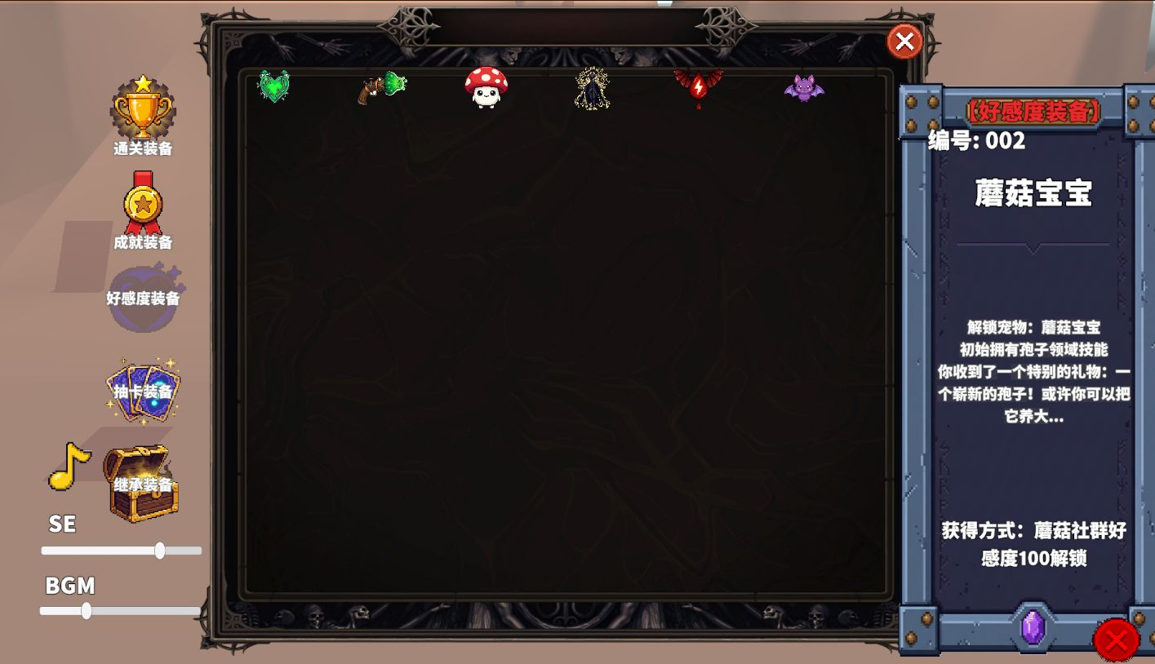
 | 3 | 在蘑菇人boss退场之后，会出现蘑菇人领地与蘑菇社群

 | 4 | 在击败蘑菇世界boss后，会解锁蘑菇社群，与其互动会获得局内成长，格外触发一次源奖励（抽奖资源）

 | 好感度奖励 |  | 局内成长 |  | 好感度装备
 | 10 |  | 经验效率＋1 | 0 | 存档装备：孢子之心 | 解锁技能：孢子领域 |  | 心的共鸣，会带来力量
 | 20 |  | 攻击力＋1 |  | 对范围内敌人同时造成伤害
 | 30 |  | 移动速度＋1
 | 40 |  | 孢子领域伤害＋1
 | 50 |  | 防御力＋1 | 1 | 存档装备：孢子喷射器 | 蘑菇滑板冷却－50％ |  | 蘑菇人的科技也在进步啊～
 | 60 |  | 孢子领域冷却－1
 | 70 |  | 闪避率＋1
 | 80 |  | 孢子领域范围＋5
 | 90 |  | 自然回血＋1
 | 100 |  | 无 | 2 | 存档装备：蘑菇宝宝 | 解锁宠物：蘑菇宝宝 |  | 你收到了一个特别的礼物：一个崭新的孢子！或许你可以把它养大...
 | 在好感度达到下一个阶段，会自动解锁之前所有的奖励与加成 |  |  |  |  | 初始拥有孢子领域技能
 | 局内成长只会在击杀对应世界boss后生效（除了100好感的初始拥有技能） |  |  |  |  | 正常会跟在玩家身旁，如果周围有怪物则会躲起来（Hide），然后在怪物距离其特别近的时候钻出（pop）并造成伤害，该技能有冷却，冷却期间会跟随玩家

 | 1 | 蝙蝠社群

 | 好感度获取方法 |  |  |  |  |  | 好感度是每个社群拥有的独立计数的一个数值槽，范围（0~100）
 | 1 | 在解锁吸血鬼大君后，好感度＋10 |  |  |  |  | 好感度是一个局外保存的变量，类似装备存档，不会因每局重置而变化

 | 2 | 每击败一次吸血鬼boss，好感度＋1

 | 3 | 在吸血鬼boss退场之后，会出现吸血鬼领地与吸血鬼社群

 | 4 | 在击败吸血鬼世界boss后，会解锁吸血鬼社群，与其互动会获得局内成长，格外触发一次源奖励（抽奖资源）

 | 好感度奖励 |  | 局内成长 |  | 好感度装备
 | 10 |  | 经验效率＋5 | 3 | 存档装备：吸血鬼大君 | 解锁技能：血族血统 |  | 心的共鸣，会带来力量
 | 20 |  | 攻击力＋10 |  |  | 召唤蝙蝠攻击附近的敌人并返回主角身边
 | 30 |  | 移动速度＋2
 | 40 |  | 血族血统冷却-20%
 | 50 |  | 防御力＋2 | 4 | 存档装备：血族之力 | 血族血统技能自带吸血效果 |  | 血族的血统与你进一步融合
 | 60 |  | 血族血统范围+10
 | 70 |  | 闪避率＋1
 | 80 |  | 血族血统数量+1
 | 90 |  | 自然回血＋1
 | 100 |  | 无 | 5 | 存档装备：蝙蝠宝宝 | 解锁宠物：蝙蝠宝宝 |  | 冷血的种族反而乐于助人，尤其是护短这一块
 | 在好感度达到下一个阶段，会自动解锁之前所有的奖励与加成 |  |  |  |  | 初始拥有血族血统技能 |  | 血族血统技能初始数量+1
 | 局内成长只会在击杀对应世界boss后生效（除了100好感的初始拥有技能）

 | 2 | 狼人社群

 | 好感度获取方法 |  |  |  |  |  | 好感度是每个社群拥有的独立计数的一个数值槽，范围（0~100）
 | 1 | 在解锁月牙吊坠后，好感度＋10 |  |  |  |  | 好感度是一个局外保存的变量，类似装备存档，不会因每局重置而变化

 | 2 | 每击败一次狼人boss，好感度＋1

 | 3 | 在狼人boss退场之后，会出现狼人社群

 | 4 | 在击败狼人世界boss后，会解锁社群，会获得局内成长，格外触发一次源奖励（抽奖资源）

 | 好感度奖励 |  | 局内成长 |  | 好感度装备
 | 10 |  | 经验效率＋5 | 3 | 存档装备：月牙吊坠 | 解锁技能：命途：寄生 |  | 心的共鸣，会带来力量
 | 20 |  | 攻击力＋10 |  |  | 像动漫寄生兽一样，手指像橡胶人一样伸出，尖端是狼人利爪，会伸出攻击敌人并缩回
 | 30 |  | 移动速度＋2 |  |  | 类似触手一样的攻击方式，自带1%吸血效果
 | 40 |  | 命途：寄生冷却-20%
 | 50 |  | 防御力＋2 | 4 | 存档装备：寄生的暗种 | 命途：寄生技能会弹射一次 |  | 你仿佛看到了那悬崖边上的红月
 | 60 |  | 命途：寄生范围+10 |  |  | 会在命中敌人后再次索敌附近的另一位敌人
 | 70 |  | 闪避率＋1
 | 80 |  | 命途：寄生数量+1
 | 90 |  | 自然回血＋1
 | 100 |  | 无 | 5 | 存档装备：红月分身 | 解锁宠物：红月分身 |  | 你是我的暗种，这不叫监视，叫保护
 | 在好感度达到下一个阶段，会自动解锁之前所有的奖励与加成 |  |  |  |  | 初始拥有命途：寄生 |  | 命途：寄生技能初始数量+1
 | 局内成长只会在击杀对应世界boss后生效（除了100好感的初始拥有技能） |  |  |  |  | 像眼睛一样的血红微缩月亮跟在脑袋旁边

